CEDULA 2025 EJE 3
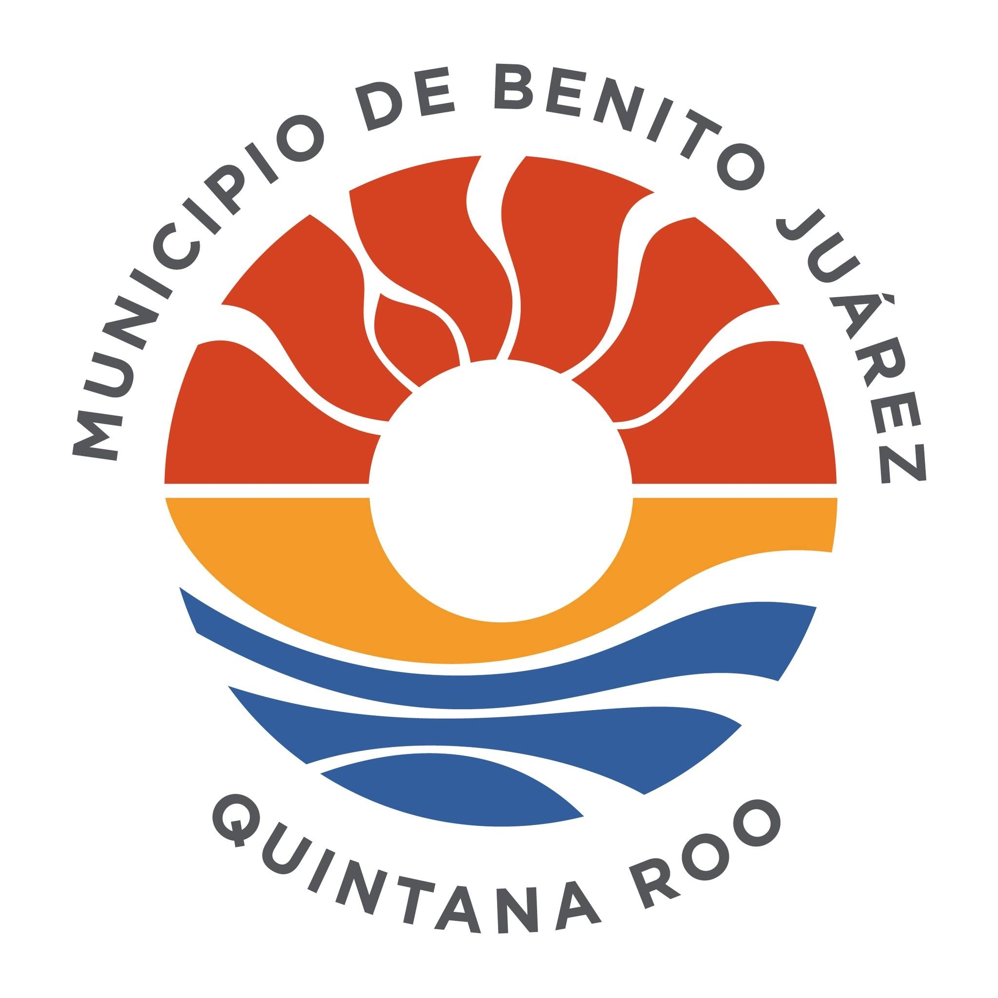

 | CÉDULA DE AVANCE DE CUMPLIMIENTO DE LOS OBJETIVOS Y METAS
 | MUNICIPIO DE BENITO JUÁREZ QUINTANA ROO
 | PERÍODO QUE SE INFORMA: DEL 1 DE JULIO AL 30 DE SEPTIEMBRE 2025

PROGRAMA PRESUPUESTARIO ANUAL: |  | E-PPA 3.4 PROGRAMA DE ARTE Y CULTURA DETONADORES DE PAZ
NIVEL MIR CON RESUMEN NARRATIVO | NOMBRE DEL INDICADOR | SENTIDO DEL INDICADOR ( ascendente, descendente) | FRECUENCIA DE MEDICIÓN | METAS-AVANCE |  |  |  |  |  |  |  | JUSTIFICACIONES
 |  |  |  | META ANUAL PROGRAMADA | ACUMULABLE SI/NO | PROGRAMADO Y REALIZADO EN EL PERIODO |  |  |  | AVANCE DE LA META PROGRAMADA
 |  |  |  |  |  | 1er TRIM | 2do TRIM | 3er TRIM | 4to TRIM | TRIM | ANUAL
F. 3.4.1: Contribuir a una sociedad más segura, cohesionada y pacífica en el municipio de Benito Juárez mediante estrategias de prevención de la violencia, impulso a la convivencia y fortalecimiento del bienestar social. | I_TOD_PAZ: Índice de Todos por la Paz | Ascendente | Trianual | 95.33% | SI | 23.83% | 23.83% | 23.83% | - | 100.00% | 75.0% | Meta Trimestral: El Índice Municipal de Todos por la Paz se integra con 3 Dimensiones y 9 subdimensiones que miden aspectos de Seguridad y Justicia, Cohesión Social y Educación para la Paz con indicadores de diferentes instituciones externas e internas al municipio . En el tercer trimestre la meta realizada se consideró igual a la programada debido a que los indicadores no han tenido actualizaciones. Meta Anual: La meta anual es del 75% como se esperaba con base a la metra trimestral alcanzada
 |  |  |  |  |  | 23.83% | 23.83% | 23.83% | 23.83%
3.4.1.1 La población del municipio de Benito Juárez desarrolla sus habilidades a través de la preservación, fomento y ejercicio de la cultura y las disciplinas artísticas | PPBAAC: Porcentaje personas beneficiadas en las actividades artísticas y culturales. | Ascendente | Trimestral | 1,900,000 | SI | 611,159 | 600,157 | 925,469 | - | 231.37% | 112.46% | Meta Trimestral: Durante este trimestre se logró una gran participación de los habitantes y visitantes del Municipio, en las actividades realizadas por el Instituto, superando la meta trimestral. Meta Anual: Con la gran participación de los asistentes en las actividades que realiza el Instituto se logró un gran avance en el porcetaje de la meta anual.
 |  |  |  |  |  | 600,000 | 400,000 | 400,000 | 500,000
3.4.1.1.1 Actividades artísticas y culturales que promuevan la recomposición del tejido social y la Cultura de Paz en el municipio realizadas. | PAACR: Porcentaje de actividades artísticas y culturales realizadas. | Ascendente | Trimestral | 1,438 | SI | 294 | 397 | 409 | - | 106.79% | 76.50% | Meta Trimestral: Gracias a la respuesta de la ciudadania, se logró superar la meta en cuanto a las actividades programadas para realizarse durante el tercer trimestre. Meta Anual: Debido a la participación de la ciudadania y a la solicitud de uso de los espacios culturales, se tuvo un gran avance con respecto al acumulado en la meta anual.
 |  |  |  |  |  | 272 | 392 | 383 | 391
3.4.1.1.1.1 Realización de eventos artísticos y culturales masivos para el fomento de la Cultura de Paz. | PEMR: Porcentaje de eventos masivos realizados para el fomento de la Cultura de Paz. | Ascendente | Trimestral | 39 | SI | 3 | 5 | 24 | - | 400.00% | 82.05% | Meta Trimestral: Gracias a la participación de la comunidad artística se logró superar la meta en cuanto a la realización de eventos masivos, realizando así eventos programados en el periodo anterior. Meta Anual: Con la participación de la comunidad artística y la ciudadania, se ha logrado un gran avance con respecto a la meta anual.
 |  |  |  |  |  | 6 | 2 | 6 | 25
3.4.1.1.1.2 Realización de actividades de proyectos en materia de arte y cultura en el municipio. | PAPACR: Porcentaje de actividades de proyectos artísticos y culturales realizadas. | Ascendente | Trimestral | 513 | SI | 93 | 91 | 90 | - | 66.67% | 53.41% | Meta Trimestral: Gracias a la participación de la ciudadania, se logró un gran avance en la meta programada con respecto a los proyectos y programas con los que cuenta el Instituto. Meta Anual: Con la participación de la ciudadania se logró un gran avance con respecto al acumulado anual.
 |  |  |  |  |  | 110 | 135 | 135 | 133
3.4.1.1.1.3 Realización de actividades para el fomento de la pluralidad de la identidad social y cultural. | PAFISC: Porcentaje de actividades de fomento de las identidades sociales y culturales. | Ascendente | Trimestral | 13 | SI | 0 | 7 | 2 | - | 66.67% | 69.23% | Meta Trimestral: Gracias a la participación de la comunidad, se logró el 66.67% de la meta programada para este periodo. Meta Anual: Con la participación de la ciudadania se logró un gran avance con respecto al acumulado anual.
 |  |  |  |  |  | 0 | 10 | 3 | 0
3.4.1.1.1.4 Impulso de actividades artísticas y culturales en el Centro Cultural de las Artes. | PARCCA: Porcentaje de actividades realizadas en el Centro Cultural de las Artes. | Ascendente | Trimestral | 9 | SI | 3 | 4 | 4 | - | 200.00% | 122.22% | Meta Trimestral: Gracias a la rehabilitación de los Salones del Centro Cultural de las Artes, se ha logrado superar la meta programada para este periodo. Meta Anual: Con la realización de estas actividades se ha logrado un gran avance con respecto al acumulado anual.
 |  |  |  |  |  | 2 | 3 | 2 | 2
3.4.1.1.1.5 Impulso de actividades artísticas y culturales en el Teatro Ocho de Octubre. | PATR8O: Porcentaje de actividades realizadas en el Teatro Ocho de Octubre. | Ascendente | Trimestral | 305 | SI | 77 | 77 | 71 | - | 85.54% | 73.77% | Meta Trimestral: Gracias a la participación de la ciudadania, se logró un gran avance en la meta programada con respecto a las actividades que se realizan en el Teatro 8 de octubre. Meta Anual: Con las solicitudes de prestamos de espacio por parte de la ciudadania, se logró un gran avance con respecto al acumulado anual.
 |  |  |  |  |  | 60 | 83 | 83 | 79
3.4.1.1.1.6 Impulso de actividades artísticas y culturales en el Foro Cultural Na´at. | PARFCN: Porcentaje de actividades realizadas en el Foro Cultural Na´at. | Ascendente | Trimestral | 1 | SI | 0 | 0 | 0 | - | 0.00% | 0.00% | Meta Trimestral: No se tienen actividades programadas para este trimestre. Meta Anual: No se tienen actividades programadas para este trimestre.
 |  |  |  |  |  | 0 | 0 | 1 | 0
3.4.1.1.1.7 Impulso de actividades en los espacios públicos orientadas al fomento de la Cultura de Paz. | PAEPC: Porcentaje de actividades en los espacios públicos de Cancún. | Ascendente | Trimestral | 124 | SI | 16 | 24 | 34 | - | 94.44% | 59.68% | Meta Trimestral: Gracias a la participación de la ciudadania, se logró un gran avance en la meta programada con respecto a las actividades que se realizan en los espacios públicos del Municipio, incluidos el Parque de las Palapas Meta Anual: Con la participación de la ciudadania con las solicitudes de prestamos de espacio, se logró un gran avance con respecto al acumulado anual.
 |  |  |  |  |  | 16 | 36 | 36 | 36
3.4.1.1.1.8 Impulso a la educación artística | PAIEA: Porcentaje de actividades de impulso a la educación artística | Ascendente | Trimestral | 100 | SI | 15 | 35 | 35 | - | 100.00% | 85.00% | Meta Trimestral: Gracias al gran trabajo que se ha estado desarrollando en la Escuela de Iniciación Artística, se logró el total de la meta programada para este trimestre. Meta Anual: Debido a la respuesta de la ciudadania, se logró un gran avance con respecto al acumulado anual.
 |  |  |  |  |  | 15 | 35 | 35 | 15
3.4.1.1.1.9 Participación colectiva en proyectos artísticos, culturales y cívicos. | PAEPCR: Porcentaje de actividades enfocadas en la participación colectiva realizadas. | Ascendente | Trimestral | 220 | SI | 29 | 40 | 38 | - | 69.09% | 48.64% | Meta Trimestral: Debido al trabajo continuo de las Compañias Municipales de Coro, Ballet Folclórico y Teatro, se logró un gran avance con respecto a la meta trimestral. Meta Anual: Debido a temas de operatividad y procedimientos no se logró el total del avance con respecto a la meta anual esperada para este trimestre.
 |  |  |  |  |  | 35 | 55 | 55 | 75
3.4.1.1.1.10 Desarrollo de la Agenda Artística y Cultural del Teatro de la Ciudad. | PATCR: Porcentaje de actividades en el Teatro de la Ciudad realizadas. | Ascendente | Trimestral | 95 | SI | 56 | 113 | 111 | - | 444.00% | 294.74% | Meta Trimestral: Gracias a la respuesta de la ciudadania en cuanto a las solicitudes de prestamos de espacios, se logró superar la meta programada para este trimestre. Meta Anual: Debido a la respuesta de la ciudadania, se logró un gran avance con respecto al acumulado en la meta anual.
 |  |  |  |  |  | 18 | 27 | 25 | 25
3.4.1.1.1.11 Realización del Carnaval de Cancún. | NPACC: Número de personas asistentes al Carnaval de Cancún. | Ascendente | Anual | 350,000 | SI | 228,200 | 0 | 0 | - | ND | 65.20% | Meta Trimestral: No se tienen actividades programadas para este periodo. Meta Anual: No se tienen actividades programadas para este periodo.
 |  |  |  |  |  | 350,000 | 0 | 0 | 0
3.4.1.1.1.12 Desarrollo de infraestructura artística y cultural. | PADIR: Porcentaje de acciones de desarrollo en infraestructura realizadas. | Ascendente | Trimestral | 19 | SI | 1 | 1 | 0 | - | 0.00% | 10.53% | Meta Trimestral: Debido a la operatividad y presupuesto durante este trimestre no se realizaron sesiones del Comité Permanente de Patrimonio Cultural, sin embargo, durante los siguientes periodos se realizaran las actividades que estaban programadas. Meta Anual: Las actividades programadas para este trimestre, se reprograman para los siguientes, para el cumplimiento de la meta anual.
 |  |  |  |  |  | 7 | 7 | 3 | 2
3.4.1.1.2 Centros Culturales y estructura orgánica del Instituto de Cultura y las Artes del municipio de Benito Juárez fortalecidos. | PAFR: Porcentaje de acciones de fortalecimiento realizadas. | Ascendente | Trimestral | 467 | SI | 137 | 179 | 201 | - | 158.27% | 110.71% | Meta Trimestral: Debido a la operatividad y requerimientos del Instituto, se superó la meta programada para esté trimestre. Meta Anual: Debido a las acciones de fortalecimiento de los Centros Culturales se logró un gran avance con respecto al acumulado anual.
 |  |  |  |  |  | 93 | 126 | 127 | 121
3.4.1.1.2.1 Equipamiento de los Centros Culturales. | PAECCR: Porcentaje de acciones de equipamiento de los centros culturales realizadas. | Ascendente | Trimestral | 100 | SI | 36 | 18 | 36 | - | 120.00% | 90.00% | Meta Trimestral: Gracias a una mejor operatividad y en aras de seguir trabajando de manera eficaz e ininterrumpida se superó la meta trimestral de acciones de equipamiento. Meta Anual: Gracias a las acciones realizadas, se logró un gran avance con respecto al acumulado anual.
 |  |  |  |  |  | 15 | 25 | 30 | 30
3.4.1.1.2.2 Rehabilitación de los Centros Culturales. | PARCCR: Porcentaje de acciones de rehabilitación de los centros culturales realizadas. | Ascendente | Trimestral | 12 | SI | 3 | 0 | 0 | - | 0.00% | 25.00% | Meta Trimestral: Debido a la operatividad y presupuesto del Instituto, las acciones programadas para este trimestre se realizaran en los siguientes periodos. Meta Anual: Debido a la operatividad y presupuesto del Instituto, las acciones programadas para este trimestre se posponen para los siguentes, por tal motivo se continua con el avance del 25% reportado.
 |  |  |  |  |  | 3 | 6 | 2 | 1
3.4.1.1.2.3 Mantenimiento del Centro Culturales. | PAMCCR: Porcentaje de acciones de mantenimiento de los centros culturales realizadas. | Ascendente | Trimestral | 210 | SI | 50 | 71 | 75 | - | 136.36% | 93.33% | Meta Trimestral: Gracias al trabajo del equipo de mantenimiento del Instituto se logró superar la meta programada para este trimestre. Meta Anual: Con la realización de estas acciones se logró un gran avance con respecto al acumulado anual.
 |  |  |  |  |  | 50 | 55 | 55 | 50
3.4.1.1.2.4 Fortalecimiento de la Estructura Orgánica del Instituto de la Cultura y las Artes del Municipio de Benito Juárez | PCTHR: Porcentaje de contrataciones de talento humano realizadas. | Ascendente | Trimestral | 145 | SI | 48 | 90 | 90 | - | 225.00% | 157.24% | Meta Trimestral: Debido al buen trabajo realizado por el personal del Instituto se mantuvo el número de contrataciones, superando así la meta programada. Meta Anual: Con estas acciones se logró un gran avance en el acumulado anual.
 |  |  |  |  |  | 25 | 40 | 40 | 40

ELABORÓ C. Alexis Blanco Ovalle Asistente Administrativo |  |  |  |  | REVISÓ Lic. José Fernando Díaz Nuñez Director General de la Dirección de General de Planeación Municipal. |  |  |  |  |  | AUTORIZÓ C. Sergio Carlos López Jiménez Director General del Instituto de la Cultura y las Artes.

CEDULA 2026 EJE 3
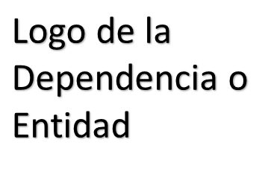
 | CÉDULA DE AVANCE DE CUMPLIMIENTO DE LOS OBJETIVOS Y METAS
 | MUNICIPIO DE BENITO JUÁREZ QUINTANA ROO
 | PERÍODO QUE SE INFORMA: DEL 1 DE ENERO AL 31 DE MARZO 2026

PROGRAMA PRESUPUESTARIO ANUAL:
NIVEL MIR CON RESUMEN NARRATIVO | NOMBRE DEL INDICADOR | SENTIDO DEL INDICADOR ( ascendente, descendente) | FRECUENCIA DE MEDICIÓN | METAS-AVANCE |  |  |  |  |  |  |  | JUSTIFICACIONES
 |  |  |  | META ANUAL PROGRAMADA | ACUMULABLE SI/NO | PROGRAMADO Y REALIZADO EN EL PERIODO |  |  |  | AVANCE DE LA META PROGRAMADA
 |  |  |  |  |  | 1er TRIM | 2do TRIM | 3er TRIM | 4to TRIM | TRIM | ANUAL
F. 3.XX.1: Contribuir a la creación de una sociedad más segura y unida mediante estrategias de prevención de la violencia y el impulso de actividades que fomenten la convivencia y el bienestar social. | I_TOD_PAZ: Índice de Todos por la Paz | Ascendente | Trianual | 96.24% | SI | - | - | - | - | - | - | -
 |  |  |  |  |  | 24.06% | 24.06% | 24.06% | 24.06%
EJEMPLO DE FORMULACIÓN |  |  |  |  |  |  |  |  |  | ND | ND

P.

C

A

A

ELABORÓ (nombre, cargo y firma) |  |  |  |  | REVISÓ Dr. Enrique E. Encalada Sánchez Dirección de Planeación de la DGPM |  |  |  |  |  | AUTORIZÓ (nombre, cargo y firma)

